Лист2
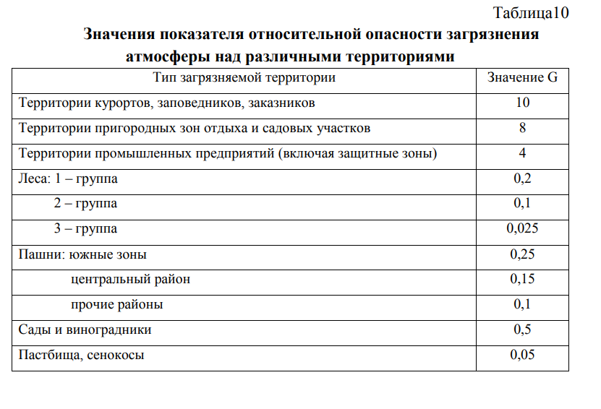
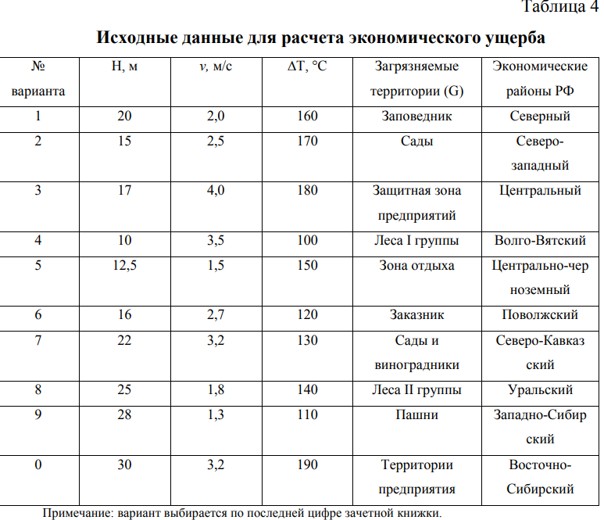
№ | примесь | мi | y | g | h% | v м/c | Ai | fi | Ма | U
1 | NO2 | 76.05 | 2.4 | 4 | - | 0.8 | 25 | 0.87378640777 | 1901.25 | 15948.349515
2 | Пыль | 98.865 | 2.4 | 4 | 80 | - | 6.6666666667 | 0.54451166811 | 659.1 | 3445.3213483
3 | СО | 106.47 | 2.4 | 4 | - | 0.6 | 0.33333333333 | 0.77669902913 | 35.49 | 264.62446602
 |  |  |  |  |  |  |  |  | 2595.84 | 19658.295329
∆Т | 190
ф | 3.5333333333
H | 30
v | 3.2
y | 2.4 |  | NO2 | Сажа | Свинец | Пыль | CO
 |  |  | 0.04 | 0.005 | 0.0003 | 0.15 | 3

 |  |  | Mj | Mj | Mj | Mj | Mj
 |  |  | 76.05 | 0 | 0 | 98.865 | 106.47

 |  | U= | 6230.016

 | 0.11558021267

Лист3
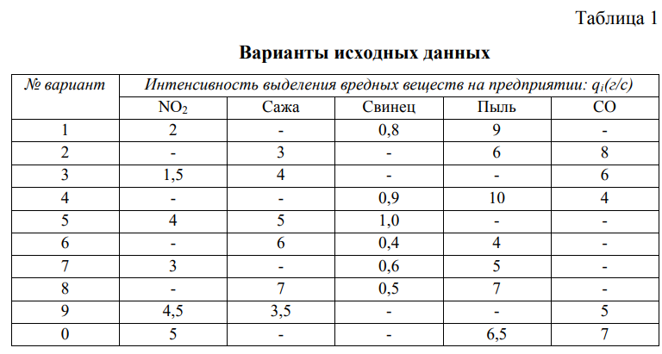
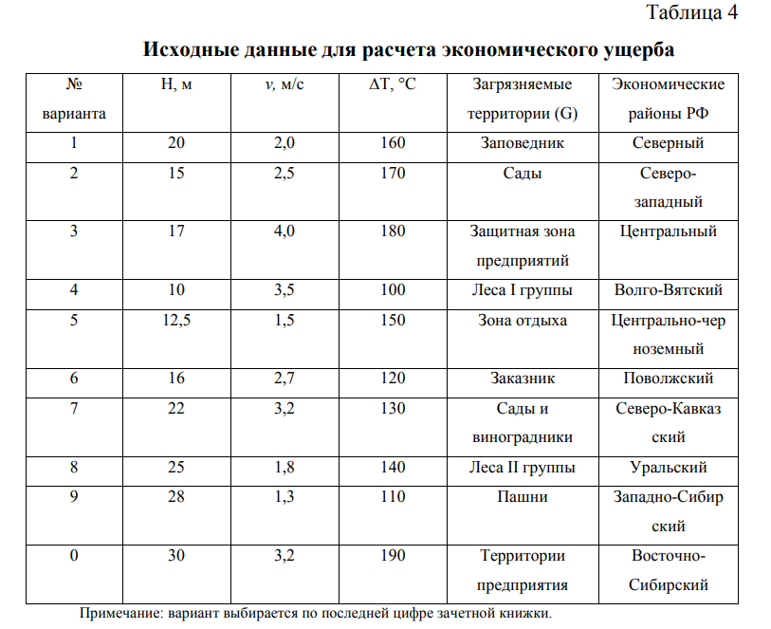
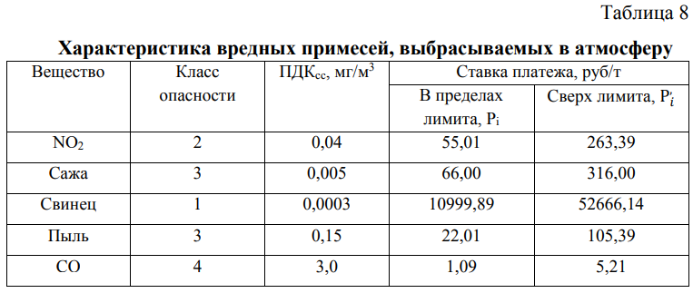
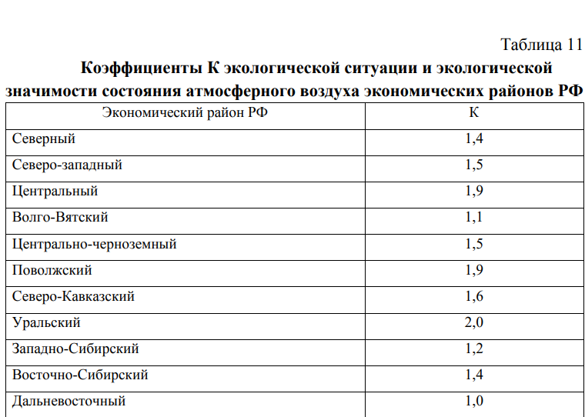
Примеси | Pi, руб/год | Mi, т/год | Mi - Мni | Pi Mi | Рi , (Mi - Мni) | Рi, руб/год | K | 1.4
NO2 | 55.01 | 76.05 | 75.25 | 4183.5105 | 4139.5025 | 8323.013 | Мni | 0.8
Пыль | 22.01 | 98.865 | 98.065 | 2176.01865 | 2158.41065 | 4334.4293
СО | 1.09 | 106.47 | 105.67 | 116.0523 | 115.1803 | 231.2326
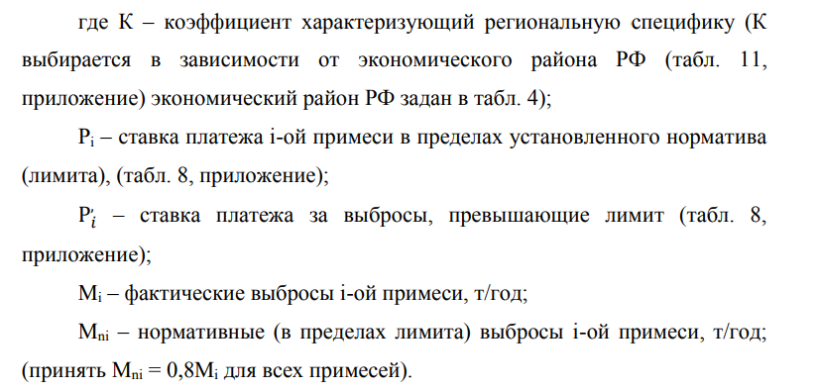
 |  |  |  |  |  | 12888.6749

Р | 18044.14486

